图片要求
图片示例
图片标准 |  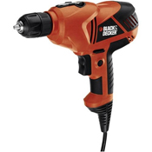 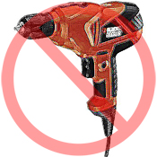 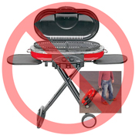 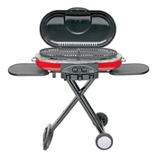 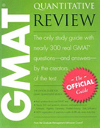 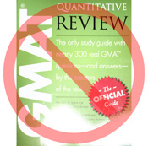 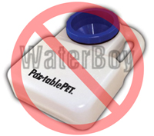 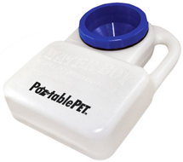 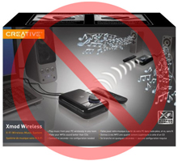 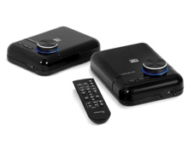 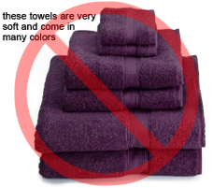 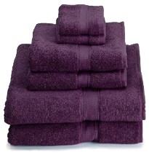 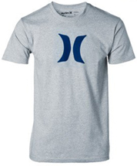 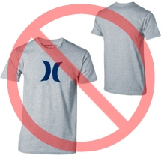 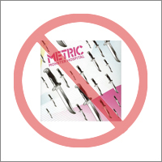 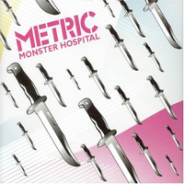 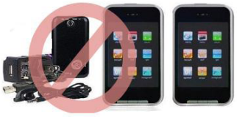  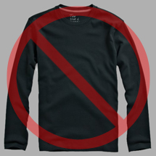 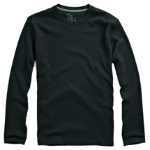 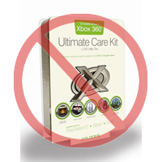

纯白色背景
无附加文字
亚马逊上的每件商品都需要配有一张或多张商品图片。您需要选择清楚、易于理解、信息丰富且富有吸引力的图片。图片应准确展示且仅展示所售商品，最小程度使用支撑物或完全不使用。请不要使用文字、徽标和插图。如有可能，请提供多张图片，以便从多个角度展示商品的细节。图片对于买家是非常重要的，因此请您格外重视图片的质量。
我们保留拒绝不符合我们标准的图片的权利。
您必须获得适当的权限才能使用他人的图片。

主图片

不能使用图形或图解
不能使用插图
图片质量良好
*“主图片”的背景必须为纯白色（纯白色符合亚马逊搜索和商品详情页面标准 – RGB 值 255, 255, 255）。
*“主图片”不能为图形或图解，而且不得包含买家不会收到的配件、可能使买家误解的支撑物、不属于商品描述的文字，或者徽标、水印及插图。
*商品必须占据图片区域 85% 以上的面积。

附加图片

没有水印/徽标
商品不在包装内
不能使用多个视图
*“主图片”应配有一些附加的图片，从不同的角度来展示商品，展示使用中的商品以及在“主图片”中没有显示的细节。对于媒介类商品，附加图片可能包含封面、样本页或者截图。您最多可以添加八张图片。
*推荐使用白色背景。“附加图片”不能包含徽标或水印，图片中的支撑物和附件不能引起买家误解。

图片大小

图片应为 1000 x 1000 像素以上才能使用网站的缩放功能（缩放功能可以提高销量）。图片的最长边不能低于 500 像素。
不能使用占位图片
不包含配件
图片中的商品不能过小
命名和格式

*亚马逊接受 JPEG（.jpg）、TIFF（.tif）和 GIF（.gif）文件格式（JPEG 文件是首选，因为这种文件比较小，可以更快地处理和上传）。
*在 Web 服务器上保存图片时，建议您使用商品的 SKU 加上图片类型（MAIN、PT01-PT08）或变体代码（SWCH，通常只有具有变体的商品才使用颜色样本）作为文件名。示例：8845013515.MAIN.jpg、8845013515.PT01.jpg、8845013515.SWCH.jpg

上传图片文件

将文件命名并保存到 Web 服务器之后，请在商品模板的相应单元格中填入图片文件的 URL。

